レイアウト
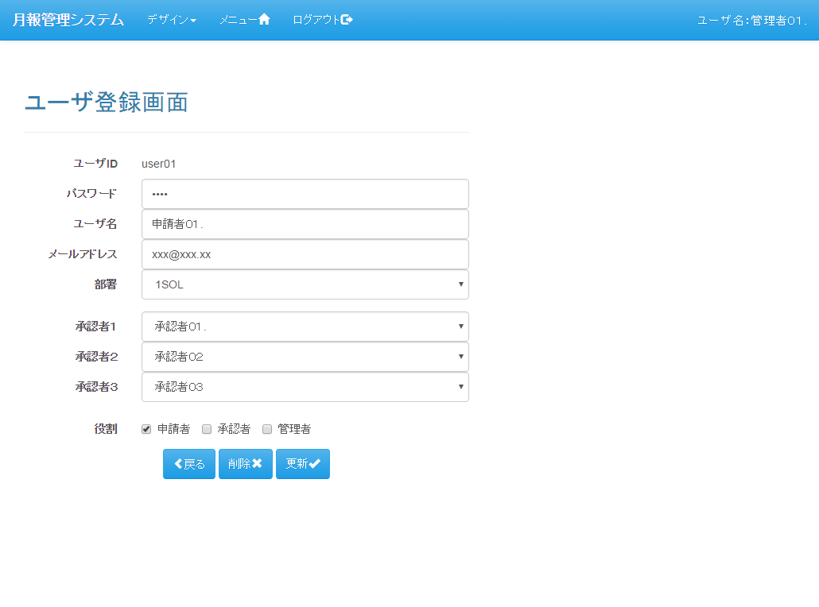
レイアウト |  | プロジェクト | 月報管理システム | 作成日 |  |  | 作成者 |  |  | 承認 | ページ
 |  | システム | 月報管理システム | 2016-08-22 |  |  | FS壁谷
サブシステム | - | 機能名 | ユーザ登録画面
表示パターン | 新規 |  |  |  | 機能概要（画面・処理）

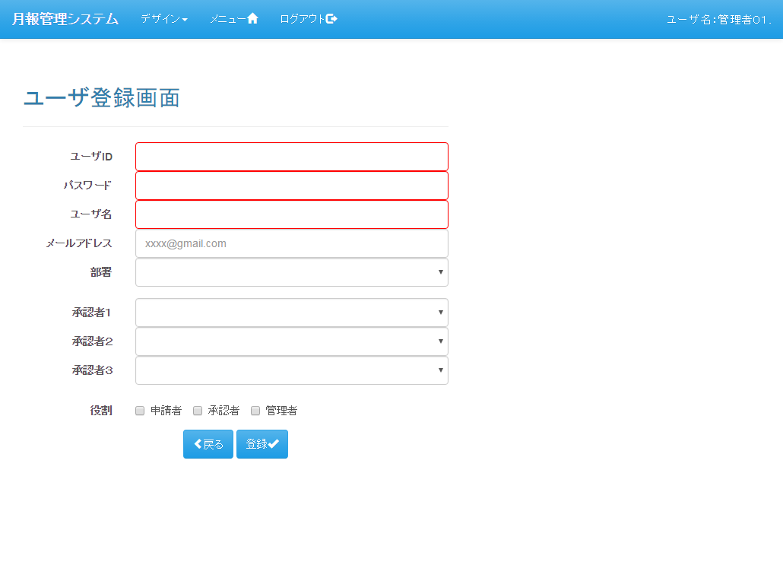
 |  |  |  |  | 【機能概要】

 |  |  |  |  |  | ユーザの登録、更新、削除を行う

 |  |  |  |  | 【利用権限】

 |  |  |  |  |  | 管理者 |  | ： | ○
 |  |  |  |  |  | 承認者 |  | ： | ×
 |  |  |  |  |  | 申請者 |  | ： | ×

表示パターン | 更新 |  |  |  | 機能概要（画面・処理）

遷移図
遷移図 |  | プロジェクト | 月報管理システム | 作成日 | 作成者 |  |  | 承認 | ページ
 |  | システム | 月報管理システム | 2016-08-22 | FS壁谷
サブシステム | - | 機能名 | ユーザ登録画面
遷移図 |  |  |  |  | 備考

凡例
：親画面
：子画面
：画面遷移
：別画面表示
：分岐、合流
：始点
：終点

「ユーザ登録」アンカー
メニュー

「新規」ボタン
「（明細）選択」ボタン
ユーザ一覧
ユーザ登録
 |  |  |  |  | 【画面遷移元】
 |  |  |  |  |  | ・ | メニュー画面
 |  |  |  |  |  | ・ | ユーザ一覧画面

「登録」ボタン
「更新」ボタン
「削除」ボタン
「戻る」ボタン
 |  |  |  |  | 【画面遷移先】
 |  |  |  |  |  | ・ | メニュー画面
 |  |  |  |  |  | ・ | ユーザ一覧画面

[ユーザ一覧からの遷移時]

[メニューから遷移時]

画面仕様(App)
画面仕様(App) |  |  |  |  |  |  |  |  |  |  | プロジェクト |  |  |  |  | 月報管理システム |  |  |  |  |  |  |  |  |  |  |  |  |  | 作成日 |  |  |  |  | 作成者 | 承認 | ページ
 |  |  |  |  |  |  |  |  |  |  | システム |  |  |  |  | 月報管理システム |  |  |  |  |  |  |  |  |  |  |  |  |  | 2016-08-22 |  |  |  |  | FS壁谷
サブシステム |  |  |  |  | - |  |  |  |  |  | 機能名 |  |  |  |  | ユーザ登録画面
イベント名 |  |  |  |  | 初期表示処理（新規） |  |  |  |  |  |  |  |  |  |  |  |  |  |  |  |  |  |  |  |  |  |  |  |  |  |  |  |  |  | 備考

 | 【サーバ処理】
 |  | 0. | 初期処理 |  |  | → | → | → | → | → | → | → | → | → | → | → | → | → | → | → | → | → | → | → | → | → | → | → | → | → | → | → | → | → | 「共通仕様（初期処理）イベント」参照

 |  | 1. | 画面表示モードを「新規」に設定

 |  | 2. | ユーザ登録画面を表示 |  |  |  |  |  | → | → | → | → | → | → | → | → | → | → | → | → | → | → | → | → | → | → | → | → | → | → | → | → | → | → | 「画面項目（新規）シート」参照

イベント名 |  |  |  |  | 初期表示処理（更新） |  |  |  |  |  |  |  |  |  |  |  |  |  |  |  |  |  |  |  |  |  |  |  |  |  |  |  |  |  | 備考

 | 【サーバ処理】
 |  | 0. | 初期処理 |  |  | → | → | → | → | → | → | → | → | → | → | → | → | → | → | → | → | → | → | → | → | → | → | → | → | → | → | → | → | → | 「共通仕様（初期処理）イベント」参照

 |  | 1. | リクエストパラメータから「ユーザID」を取得

 |  | 2. | ユーザ情報取得処理の実行パラメータの生成

 |  | 3. | ユーザ情報取得処理の実行 |  |  |  |  |  |  |  |  |  | → | → | → | → | → | → | → | → | → | → | → | → | → | → | → | → | → | → | → | → | → | → | 「画面仕様(Domain)シート_ユーザ情報取得処理」参照

 |  | 4. | 取得した情報を反映

 |  | 5. | 画面表示モードを「更新」に設定

 |  | 6. | ユーザ登録画面を表示 |  |  |  |  |  | → | → | → | → | → | → | → | → | → | → | → | → | → | → | → | → | → | → | → | → | → | → | → | → | → | → | 「画面項目（更新）シート」参照

イベント名 |  |  |  |  | 登録ボタン押下 |  |  |  |  |  |  |  |  |  |  |  |  |  |  |  |  |  |  |  |  |  |  |  |  |  |  |  |  |  | 備考

 | 【画面処理】
 |  | 1. | html5による入力チェックの実行 |  |  |  |  |  | → | → | → | → | → | → | → | → | → | → | → | → | → | → | → | → | → | → | → | → | → | → | → | → | → | → | 「画面項目(新規)シート」参照

 |  | 2. | 確認メッセージ表示

 |  | 3. | submit実行

 | 【サーバ処理】
 |  | 1. | Javaによる入力チェックを実行 |  |  |  |  |  | → | → | → | → | → | → | → | → | → | → | → | → | → | → | → | → | → | → | → | → | → | → | → | → | → | → | 「画面項目(新規)シート」参照

 |  | 2. | ユーザ情報登録処理の実行パラメータの生成

 |  | 3. | ユーザ情報登録処理の実行 |  |  |  |  |  |  |  |  |  | → | → | → | → | → | → | → | → | → | → | → | → | → | → | → | → | → | → | → | → | → | → | 「画面仕様(Domain)シート_ユーザ情報登録処理」参照

 |  | 4. | 完了メッセージの設定

 |  | 5. | セッション破棄

 |  | 6. | ユーザ一覧画面の再検索処理にリダイレクト |  |  |  |  |  |  |  |  |  |  | → | → | → | → | → | → | → | → | → | → | → | → | → | → | → | → | → | → | → | → | → | 「ユーザ一覧画面の設計書」参照

イベント名 |  |  |  |  | 更新ボタン押下 |  |  |  |  |  |  |  |  |  |  |  |  |  |  |  |  |  |  |  |  |  |  |  |  |  |  |  |  |  | 備考

 | 【画面処理】
 |  | 1. | html5による入力チェックの実行 |  |  |  |  |  | → | → | → | → | → | → | → | → | → | → | → | → | → | → | → | → | → | → | → | → | → | → | → | → | → | → | 「画面項目(更新)シート」参照

 |  | 2. | 確認メッセージ表示

 |  | 3. | submit実行

 | 【サーバ処理】
 |  | 1. | Javaによる入力チェックを実行 |  |  |  |  |  | → | → | → | → | → | → | → | → | → | → | → | → | → | → | → | → | → | → | → | → | → | → | → | → | → | → | 「画面項目(更新)シート」参照

 |  | 2. | ユーザ情報更新処理の実行パラメータの生成

 |  | 3. | ユーザ情報更新処理の実行 |  |  |  |  |  |  |  |  |  | → | → | → | → | → | → | → | → | → | → | → | → | → | → | → | → | → | → | → | → | → | → | 「画面仕様(Domain)シート_ユーザ情報更新処理」参照

 |  | 4. | 完了メッセージの設定

 |  | 5. | セッション破棄

 |  | 6. | ユーザ一覧画面の再検索処理にリダイレクト |  |  |  |  |  |  |  |  |  |  | → | → | → | → | → | → | → | → | → | → | → | → | → | → | → | → | → | → | → | → | → | 「ユーザ一覧画面の設計書」参照

イベント名 |  |  |  |  | 削除ボタン押下 |  |  |  |  |  |  |  |  |  |  |  |  |  |  |  |  |  |  |  |  |  |  |  |  |  |  |  |  |  | 備考

未実装

イベント名 |  |  |  |  | 戻るボタン押下 |  |  |  |  |  |  |  |  |  |  |  |  |  |  |  |  |  |  |  |  |  |  |  |  |  |  |  |  |  | 備考

 | 【画面処理】
 |  | 1. | submit実行

 | 【サーバ処理】
 |  | 1. | セッション破棄

 |  | 2. | 前画面に戻る

 |  |  | 2-1. | 前画面がユーザ一覧画面の場合、ユーザー一覧画面の再検索処理にリダイレクト |  |  |  |  |  |  |  |  |  |  |  |  |  |  |  |  |  | → | → | → | → | → | → | → | → | → | → | → | → | → | 「ユーザ一覧画面の設計書」参照

 |  |  | 2-2. | 前画面がメニュー画面の場合、メニュー画面にリダイレクト |  |  |  |  |  |  |  |  |  |  |  |  | → | → | → | → | → | → | → | → | → | → | → | → | → | → | → | → | → | → | 「メニュー画面の設計書」参照

イベント名 |  |  |  |  | 共通仕様（初期処理） |  |  |  |  |  |  |  |  |  |  |  |  |  |  |  |  |  |  |  |  |  |  |  |  |  |  |  |  |  | 備考

 | 【サーバ処理】
 |  | 1. | 承認者一覧用セレクトボックスの取得 |  |  |  |  |  |  |  | → | → | → | → | → | → | → | → | → | → | → | → | → | → | → | → | → | → | → | → | → | → | → | → | 「画面仕様(Domain)シート_セレクトボックス用承認者一覧取得処理」参照

 |  | 2. | 部署略称一覧用セレクトボックスの取得 |  |  |  |  |  |  |  | → | → | → | → | → | → | → | → | → | → | → | → | → | → | → | → | → | → | → | → | → | → | → | → | 「画面仕様(Domain)シート_セレクトボックス用部署略称一覧取得処理」参照

 |  | 3. | フォームに反映

画面仕様(Domain)
画面仕様(Domain) |  |  |  |  |  |  |  | プロジェクト |  |  |  |  | 月報管理システム |  |  |  |  |  |  |  |  |  |  |  |  |  | 作成日 |  |  |  |  | 作成者 | 承認 | ページ
 |  |  |  |  |  |  |  | システム |  |  |  |  | 月報管理システム |  |  |  |  |  |  |  |  |  |  |  |  |  | 2016-08-22 |  |  |  |  | FS壁谷
サブシステム |  |  |  | - |  |  |  | 機能名 |  |  |  |  | ユーザ登録画面
イベント名 |  |  |  | ユーザ情報取得処理 |  |  |  |  |  |  |  |  |  |  |  |  |  |  |  |  |  |  |  |  |  |  |  |  |  |  |  | 備考

 | 【サーバ処理】
 |  | 1. | ユーザ情報の取得 |  |  | → | → | → | → | → | → | → | → | → | → | → | → | → | → | → | → | → | → | → | → | → | → | → | → | → | → | 「SQLシート_ユーザマスタビュー1件取得」参照

 |  | 2. | ユーザ役割情報の取得 |  |  | → | → | → | → | → | → | → | → | → | → | → | → | → | → | → | → | → | → | → | → | → | → | → | → | → | → | 「SQLシート_ユーザ役割一覧取得」参照

 |  | 3. | 取得した情報の返却

イベント名 |  |  |  | ユーザ情報登録処理 |  |  |  |  |  |  |  |  |  |  |  |  |  |  |  |  |  |  |  |  |  |  |  |  |  |  |  | 備考

 | 【サーバ処理】
 |  | 1. | ユーザIDの重複チェック

 |  |  | 1-1. | ユーザIDからユーザ情報の存在チェックを実行 |  |  |  |  |  |  |  |  |  | → | → | → | → | → | → | → | → | → | → | → | → | → | → | → | → | → | → | 「SQLシート_ユーザマスタ存在チェック」の実行

 |  |  | 1-2. | ユーザIDが重複しているか確認 |  |  |  |  |  |  |  |  |  | → | → | → | → | → | → | → | → | → | → | → | → | → | → | → | → | → | → | 「検証シート_No1」参照

 |  | 2. | 承認ルート設定チェック |  | → | → | → | → | → | → | → | → | → | → | → | → | → | → | → | → | → | → | → | → | → | → | → | → | → | → | → | 「共通仕様（承認ルート設定チェック）イベント」参照

 |  | 3. | ユーザマスタの登録 |  | → | → | → | → | → | → | → | → | → | → | → | → | → | → | → | → | → | → | → | → | → | → | → | → | → | → | → | 「SQLシート_ユーザマスタ登録」参照

 |  | 4. | ユーザ承認フローマスタの登録 |  |  |  |  |  | → | → | → | → | → | → | → | → | → | → | → | → | → | → | → | → | → | → | → | → | → | → | → | 「共通仕様（承認ルート設定チェック）イベント」参照

 |  | 5. | ユーザ役割マスタの登録 |  |  |  |  |  | → | → | → | → | → | → | → | → | → | → | → | → | → | → | → | → | → | → | → | → | → | → | → | 「共通仕様（承認ルート設定チェック）イベント」参照

イベント名 |  |  |  | ユーザ情報更新処理 |  |  |  |  |  |  |  |  |  |  |  |  |  |  |  |  |  |  |  |  |  |  |  |  |  |  |  | 備考

 | 【画面処理】
 |  | 1. | 承認ルート設定チェック |  | → | → | → | → | → | → | → | → | → | → | → | → | → | → | → | → | → | → | → | → | → | → | → | → | → | → | → | 「共通仕様（承認ルート設定チェック）イベント」参照

 |  | 2. | ユーザマスタの更新 |  | → | → | → | → | → | → | → | → | → | → | → | → | → | → | → | → | → | → | → | → | → | → | → | → | → | → | → | 「SQLシート_ユーザマスタ更新」参照

 |  | 3. | ユーザ承認フローマスタの登録 |  |  |  |  |  | → | → | → | → | → | → | → | → | → | → | → | → | → | → | → | → | → | → | → | → | → | → | → | 「共通仕様（承認ルート設定チェック）イベント」参照

 |  | 4. | ユーザ役割マスタの登録 |  |  |  |  |  | → | → | → | → | → | → | → | → | → | → | → | → | → | → | → | → | → | → | → | → | → | → | → | 「共通仕様（承認ルート設定チェック）イベント」参照

イベント名 |  |  |  | ユーザ情報削除処理 |  |  |  |  |  |  |  |  |  |  |  |  |  |  |  |  |  |  |  |  |  |  |  |  |  |  |  | 備考

未実装

イベント名 |  |  |  | セレクトボックス用承認者一覧取得処理 |  |  |  |  |  |  |  |  |  |  |  |  |  |  |  |  |  |  |  |  |  |  |  |  |  |  |  | 備考

 | 【サーバ処理】
 |  | 1. | 承認者一覧用セレクトボックスの取得 |  |  |  |  | → | → | → | → | → | → | → | → | → | → | → | → | → | → | → | → | → | → | → | → | → | → | → | → | 「SQLシート_セレクトボックス用承認者一覧取得」参照

 |  | 2. | 結果の返却

イベント名 |  |  |  | セレクトボックス用部署略称一覧取得処理 |  |  |  |  |  |  |  |  |  |  |  |  |  |  |  |  |  |  |  |  |  |  |  |  |  |  |  | 備考

 | 【サーバ処理】
 |  | 1. | 承認者一覧用セレクトボックスの取得 |  |  |  |  | → | → | → | → | → | → | → | → | → | → | → | → | → | → | → | → | → | → | → | → | → | → | → | → | 「SQLシート_セレクトボックス用部署略称一覧取得」参照

 |  | 2. | 結果の返却

イベント名 |  |  |  | 共通仕様（承認ルート設定チェック） |  |  |  |  |  |  |  |  |  |  |  |  |  |  |  |  |  |  |  |  |  |  |  |  |  |  |  | 備考

 | 【サーバ処理】
 |  | 1. | 承認者１～３に重複している承認者がいるか確認 |  |  |  |  |  |  |  | → | → | → | → | → | → | → | → | → | → | → | → | → | → | → | → | → | → | → | → | → | 「検証シート_No2」参照

 |  | 2. | 役割が申請者の時、承認者３が入力されているか確認 |  |  |  |  |  |  |  | → | → | → | → | → | → | → | → | → | → | → | → | → | → | → | → | → | → | → | → | → | 「検証シート_No3」参照

イベント名 |  |  |  | 共通仕様（ユーザ承認フローマスタの登録） |  |  |  |  |  |  |  |  |  |  |  |  |  |  |  |  |  |  |  |  |  |  |  |  |  |  |  | 備考

 | 【サーバ処理】
 |  | 1. | ユーザIDに紐付くユーザ承認フローマスタの物理削除 |  |  |  |  |  |  |  |  |  | → | → | → | → | → | → | → | → | → | → | → | → | → | → | → | → | → | → | → | 「SQLシート_ユーザ承認フローマスタ物理削除」参照

 |  | 2. | 承認者1のユーザ承認フローマスタを登録 |  |  |  |  |  |  | → | → | → | → | → | → | → | → | → | → | → | → | → | → | → | → | → | → | → | → | → | → | 「SQLシート_ユーザ承認フローマスタマスタ登録」参照

 |  | 3. | 承認者2のユーザ承認フローマスタを登録 |  |  |  |  |  |  | → | → | → | → | → | → | → | → | → | → | → | → | → | → | → | → | → | → | → | → | → | → | 「SQLシート_ユーザ承認フローマスタマスタ登録」参照

 |  | 4. | 承認者3のユーザ承認フローマスタを登録 |  |  |  |  |  |  | → | → | → | → | → | → | → | → | → | → | → | → | → | → | → | → | → | → | → | → | → | → | 「SQLシート_ユーザ承認フローマスタマスタ登録」参照

イベント名 |  |  |  | 共通仕様（ユーザ役割マスタの登録） |  |  |  |  |  |  |  |  |  |  |  |  |  |  |  |  |  |  |  |  |  |  |  |  |  |  |  | 備考

 | 【サーバ処理】
 |  | 1. | ユーザIDに紐付くユーザ役割マスタの物理削除 |  |  |  |  |  |  |  | → | → | → | → | → | → | → | → | → | → | → | → | → | → | → | → | → | → | → | → | → | 「SQLシート_ユーザ役割マスタ物理削除」参照

 |  | 2. | 申請者フラグがONの場合、役割を申請者としてユーザ役割マスタの新規登録 |  |  |  |  |  |  |  |  |  |  |  |  |  |  | → | → | → | → | → | → | → | → | → | → | → | → | → | → | 「SQLシート_ユーザ役割マスタ登録」参照

 |  | 3. | 承認者フラグがONの場合、役割を承認者としてユーザ役割マスタの新規登録 |  |  |  |  |  |  |  |  |  |  |  |  |  |  | → | → | → | → | → | → | → | → | → | → | → | → | → | → | 「SQLシート_ユーザ役割マスタ登録」参照

 |  | 4. | 管理者フラグがONの場合、役割を管理者としてユーザ役割マスタの新規登録 |  |  |  |  |  |  |  |  |  |  |  |  |  |  | → | → | → | → | → | → | → | → | → | → | → | → | → | → | 「SQLシート_ユーザ役割マスタ登録」参照

SQL
SQL |  |  |  |  |  |  |  | プロジェクト | 月報管理システム |  |  |  |  |  |  |  | 作成日 |  | 作成者 | 承認 | ページ
 |  |  |  |  |  |  |  | システム | 月報管理システム |  |  |  |  |  |  |  | 2016-08-22 |  | FS壁谷
サブシステム |  |  |  | - |  |  |  | 機能名 | ユーザ登録画面
共通/個別 |  |  | 共通 |  | SQLタイプ | select |  | SQL名 | ユーザマスタビュー1件取得

 | 【説明】
 |  | ユーザIDに紐付く情報をユーザマスタビューから取得する。

 | 【入力情報（バインド変数）】
 |  | 入力項目名 |  |  |  |  | 取得元 |  |  | 必須 | 補足
 |  | ユーザID |  |  |  |  | リクエストパラメータ |  |  | ○

 | 【抽出対象テーブル】
 |  | 対象テーブル名 |  |  |  |  | 対象テーブルID |  |  | 必須 | 補足
 |  | ユーザマスタビュー |  |  |  |  | v_m_user |  |  | ○

 | 【抽出条件】
 |  | 条件 |  |  |  |  |  |  |  | 必須 | 補足
 |  | 主キー |  |  |  |  |  |  |  | ○

 | 【出力情報】
 |  | 取得対象テーブル名 |  |  |  |  | 取得項目名 |  |  | 取得項目ID |  |  |  | 必須 |  | 補足
 |  | ユーザマスタビュー |  |  |  |  | 全項目 |  |  | - |  |  |  | ○

 | 【並び順】
 |  | No | 項目名 |  |  |  | 項目ID |  |  | 昇順/降順 |  | 必須 | 補足

共通/個別 |  |  | 共通 |  | SQLタイプ | select |  | SQL名 | ユーザ役割一覧取得

 | 【説明】
 |  | ユーザIDに紐付くユーザ役割一覧情報を取得する。

 | 【入力情報（バインド変数）】
 |  | 入力項目名 |  |  |  |  | 取得元 |  |  | 必須 | 補足
 |  | ユーザID |  |  |  |  | リクエストパラメータ |  |  | ○

 | 【抽出対象テーブル】
 |  | 対象テーブル名 |  |  |  |  | 対象テーブルID |  |  | 必須 | 補足
 |  | ユーザ役割マスタビュー |  |  |  |  | v_m_user_role |  |  | ○

 | 【抽出条件】
 |  | 条件 |  |  |  |  |  |  |  | 必須 | 補足
 |  | ユーザ役割マスタのユーザIDが、入力項目のユーザIDと一致 |  |  |  |  |  |  |  | ○

 | 【出力情報】
 |  | 取得対象テーブル名 |  |  |  |  | 取得項目名 |  |  | 取得項目ID |  |  |  | 必須 |  | 補足
 |  | ユーザマスタビュー |  |  |  |  | 全項目 |  |  | - |  |  |  | ○

 | 【並び順】
 |  | No | 項目名 |  |  |  | 項目ID |  |  | 昇順/降順 |  | 必須 | 補足
 |  | 1 | 役割 |  |  |  | role |  |  | 昇順 |  | ○

共通/個別 |  |  | 共通 |  | SQLタイプ | select |  | SQL名 | ユーザマスタ存在チェック

 | 【説明】
 |  | ユーザIDに紐付くユーザマスタが存在するかチェック

 | 【入力情報（バインド変数）】
 |  | 入力項目名 |  |  |  |  | 取得元 |  |  | 必須 | 補足
 |  | ユーザID |  |  |  |  | 画面 |  |  | ○

 | 【抽出対象テーブル】
 |  | 対象テーブル名 |  |  |  |  | 対象テーブルID |  |  | 必須 | 補足
 |  | ユーザマスタ |  |  |  |  | m_user |  |  | ○

 | 【抽出条件】
 |  | 条件 |  |  |  |  |  |  |  | 必須 | 補足
 |  | 主キー |  |  |  |  |  |  |  | ○

 | 【出力情報】
 |  | 取得対象テーブル名 |  |  |  |  | 取得項目名 |  |  | 取得項目ID |  |  |  | 必須 |  | 補足
 |  | - |  |  |  |  | true or false |  |  | - |  |  |  | ○

 | 【並び順】
 |  | No | 項目名 |  |  |  | 項目ID |  |  | 昇順/降順 |  | 必須 | 補足

共通/個別 |  |  | 共通 |  | SQLタイプ | insert |  | SQL名 | ユーザマスタ登録

 | 【説明】
 |  | ユーザマスタに登録する。

 | 【登録対象テーブル】
 |  | 対象テーブル名 |  |  |  |  | 対象テーブルID |  |  |  | 補足
 |  | ユーザマスタ |  |  |  |  | m_user

 | 【登録項目】
 |  | 出力 |  |  |  |  |  |  |  | 入力 |  |  |  |  |  |  |  | 必須 | 補足
 |  | 項目名 |  |  |  |  | 項目ID |  |  | 取得元 |  |  |  |  | 項目名
 |  | ユーザID |  |  |  |  | user_id |  |  | 画面 |  |  |  |  | ユーザID |  |  | ○
 |  | ユーザ名 |  |  |  |  | user_nm |  |  | 画面 |  |  |  |  | ユーザ名 |  |  | ○
 |  | パスワード |  |  |  |  | password |  |  | 画面 |  |  |  |  | パスワード |  |  | ○
 |  | メールアドレス |  |  |  |  | email |  |  | 画面 |  |  |  |  | メールアドレス |  |  | ○
 |  | 部署ID |  |  |  |  | department_id |  |  | 画面 |  |  |  |  | 部署 |  |  | ○
 |  | 承認者ID1 |  |  |  |  | approve_user_id1 |  |  | 画面 |  |  |  |  | 承認者１ |  |  | ○
 |  | 承認者ID2 |  |  |  |  | approve_user_id2 |  |  | 画面 |  |  |  |  | 承認者２ |  |  | ○
 |  | 承認者ID3 |  |  |  |  | approve_user_id3 |  |  | 画面 |  |  |  |  | 承認者３ |  |  | ○
 |  | バージョン |  |  |  |  | version |  |  | 固定値 |  |  |  |  | 0 |  |  | ○
 |  | 削除フラグ |  |  |  |  | del_flg |  |  | 固定値 |  |  |  |  | 0 |  |  | ○
 |  | 登録日時 |  |  |  |  | ins_date |  |  | 固定値 |  |  |  |  | システム日付 |  |  | ○
 |  | 登録ID |  |  |  |  | ins_id |  |  | ユーザ情報 |  |  |  |  | ログインユーザID |  |  | ○
 |  | 更新日時 |  |  |  |  | upd_date |  |  | 固定値 |  |  |  |  | システム日付 |  |  | ○
 |  | 更新ID |  |  |  |  | upd_id |  |  | ユーザ情報 |  |  |  |  | ログインユーザID |  |  | ○

共通/個別 |  |  | 共通 |  | SQLタイプ | update |  | SQL名 | ユーザマスタ更新

 | 【説明】
 |  | ユーザマスタを更新する。

 | 【更新対象テーブル】
 |  | 対象テーブル名 |  |  |  |  | 対象テーブルID |  |  |  | 補足
 |  | ユーザマスタ |  |  |  |  | m_user

 | 【更新条件】
 |  | 条件 |  |  |  |  |  |  |  | 必須 | 補足
 |  | 主キー |  |  |  |  |  |  |  | ○

 | 【更新項目】
 |  | 出力 |  |  |  |  |  |  |  | 入力 |  |  |  |  |  |  |  | 必須 | 補足
 |  | 項目名 |  |  |  |  | 項目ID |  |  | 取得元 |  |  |  |  | 項目名
 |  | ユーザ名 |  |  |  |  | user_nm |  |  | 画面 |  |  |  |  | ユーザ名 |  |  | ○
 |  | パスワード |  |  |  |  | password |  |  | 画面 |  |  |  |  | パスワード |  |  | ○
 |  | メールアドレス |  |  |  |  | email |  |  | 画面 |  |  |  |  | メールアドレス |  |  | ○
 |  | 部署ID |  |  |  |  | department_id |  |  | 画面 |  |  |  |  | 部署 |  |  | ○
 |  | 承認者ID1 |  |  |  |  | approve_user_id1 |  |  | 画面 |  |  |  |  | 承認者１ |  |  | ○
 |  | 承認者ID2 |  |  |  |  | approve_user_id2 |  |  | 画面 |  |  |  |  | 承認者２ |  |  | ○
 |  | 承認者ID3 |  |  |  |  | approve_user_id3 |  |  | 画面 |  |  |  |  | 承認者３ |  |  | ○
 |  | バージョン |  |  |  |  | version |  |  | 固定値 |  |  |  |  | 現在の値+1 |  |  | ○
 |  | 更新日時 |  |  |  |  | upd_date |  |  | 固定値 |  |  |  |  | システム日付 |  |  | ○
 |  | 更新ID |  |  |  |  | upd_id |  |  | ユーザ情報 |  |  |  |  | ログインユーザID |  |  | ○

共通/個別 |  |  | 共通 |  | SQLタイプ | update |  | SQL名 | ユーザマスタ論理削除

未実装
 | 【説明】
 |  | ユーザマスタを論理削除する。

 | 【更新対象テーブル】
 |  | 対象テーブル名 |  |  |  |  | 対象テーブルID |  |  |  | 補足
 |  | ユーザマスタ |  |  |  |  | m_user

 | 【更新条件】
 |  | 条件 |  |  |  |  |  |  |  | 必須 | 補足
 |  | 主キー |  |  |  |  |  |  |  | ○

 | 【更新項目】
 |  | 出力 |  |  |  |  |  |  |  | 入力 |  |  |  |  |  |  |  | 必須 | 補足
 |  | 項目名 |  |  |  |  | 項目ID |  |  | 取得元 |  |  |  |  | 項目名
 |  | 削除フラグ |  |  |  |  | del_flg |  |  | 固定値 |  |  |  |  | 1 |  |  | ○
 |  | バージョン |  |  |  |  | version |  |  | 固定値 |  |  |  |  | 現在の値+1 |  |  | ○
 |  | 更新日時 |  |  |  |  | upd_date |  |  | 固定値 |  |  |  |  | システム日付 |  |  | ○
 |  | 更新ID |  |  |  |  | upd_id |  |  | ユーザ情報 |  |  |  |  | ログインユーザID |  |  | ○

共通/個別 |  |  | 共通 |  | SQLタイプ | insert |  | SQL名 | ユーザ承認フローマスタ登録

 | 【説明】
 |  | ユーザ承認フローマスタを登録する。

 | 【登録対象テーブル】
 |  | 対象テーブル名 |  |  |  |  | 対象テーブルID |  |  |  | 補足
 |  | ユーザ承認フローマスタ |  |  |  |  | m_user_approve_flow

 | 【登録項目】
 |  | 出力 |  |  |  |  |  |  |  | 入力 |  |  |  |  |  |  |  | 必須 | 補足
 |  | 項目名 |  |  |  |  | 項目ID |  |  | 取得元 |  |  |  |  | 項目名
 |  | ユーザID |  |  |  |  | user_id |  |  | 画面 |  |  |  |  | ユーザ名 |  |  | ○
 |  | 承認SEQ |  |  |  |  | approve_seq |  |  | 固定値 |  |  |  |  | 1～3 |  |  | ○
 |  | 承認者ID |  |  |  |  | approve_user_id |  |  | 固定値 |  |  |  |  | 承認者1～3 |  |  | ○
 |  | バージョン |  |  |  |  | version |  |  | 固定値 |  |  |  |  | 0 |  |  | ○
 |  | 削除フラグ |  |  |  |  | del_flg |  |  | 固定値 |  |  |  |  | 0 |  |  | ○
 |  | 登録日時 |  |  |  |  | ins_date |  |  | 固定値 |  |  |  |  | システム日付 |  |  | ○
 |  | 登録ID |  |  |  |  | ins_id |  |  | ユーザ情報 |  |  |  |  | ログインユーザID |  |  | ○
 |  | 更新日時 |  |  |  |  | upd_date |  |  | 固定値 |  |  |  |  | システム日付 |  |  | ○
 |  | 更新ID |  |  |  |  | upd_id |  |  | ユーザ情報 |  |  |  |  | ログインユーザID |  |  | ○

共通/個別 |  |  | 共通 |  | SQLタイプ | delete |  | SQL名 | ユーザ承認フローマスタ物理削除

 | 【説明】
 |  | ユーザIDに紐付くユーザ承認フローマスタを全て物理削除する。

 | 【入力情報（バインド変数）】
 |  | 入力項目名 |  |  |  |  | 取得元 |  |  | 必須 | 補足
 |  | ユーザID |  |  |  |  | セッション |  |  | ○

 | 【削除対象テーブル】
 |  | 対象テーブル名 |  |  |  |  | 対象テーブルID |  |  |  | 補足
 |  | ユーザ承認フローマスタ |  |  |  |  | m_user_approve_flow

 | 【削除条件】
 |  | 条件 |  |  |  |  |  |  |  | 必須 | 補足
 |  | ユーザ承認フローマスタのユーザIDが、入力情報のユーザIDと一致 |  |  |  |  |  |  |  | ○

共通/個別 |  |  | 共通 |  | SQLタイプ | insert |  | SQL名 | ユーザ役割マスタ登録

 | 【説明】
 |  | ユーザ役割マスタを登録する。

 | 【登録対象テーブル】
 |  | 対象テーブル名 |  |  |  |  | 対象テーブルID |  |  |  | 補足
 |  | ユーザ役割マスタ |  |  |  |  | m_user_role

 | 【登録項目】
 |  | 出力 |  |  |  |  |  |  |  | 入力 |  |  |  |  |  |  |  | 必須 | 補足
 |  | 項目名 |  |  |  |  | 項目ID |  |  | 取得元 |  |  |  |  | 項目名
 |  | ユーザID |  |  |  |  | user_id |  |  | 画面 |  |  |  |  | ユーザ名 |  |  | ○
 |  | 役割 |  |  |  |  | role |  |  | 画面 |  |  |  |  | 役割 |  |  | ○
 |  | バージョン |  |  |  |  | version |  |  | 固定値 |  |  |  |  | 0 |  |  | ○
 |  | 削除フラグ |  |  |  |  | del_flg |  |  | 固定値 |  |  |  |  | 0 |  |  | ○
 |  | 登録日時 |  |  |  |  | ins_date |  |  | 固定値 |  |  |  |  | システム日付 |  |  | ○
 |  | 登録ID |  |  |  |  | ins_id |  |  | ユーザ情報 |  |  |  |  | ログインユーザID |  |  | ○
 |  | 更新日時 |  |  |  |  | upd_date |  |  | 固定値 |  |  |  |  | システム日付 |  |  | ○
 |  | 更新ID |  |  |  |  | upd_id |  |  | ユーザ情報 |  |  |  |  | ログインユーザID |  |  | ○

共通/個別 |  |  | 共通 |  | SQLタイプ | delete |  | SQL名 | ユーザ役割マスタ物理削除

 | 【説明】
 |  | ユーザIDに紐付くユーザ役割マスタを全て物理削除する。

 | 【入力情報（バインド変数）】
 |  | 入力項目名 |  |  |  |  | 取得元 |  |  | 必須 | 補足
 |  | ユーザID |  |  |  |  | セッション |  |  | ○

 | 【削除対象テーブル】
 |  | 対象テーブル名 |  |  |  |  | 対象テーブルID |  |  |  | 補足
 |  | ユーザ役割マスタ |  |  |  |  | m_user_role

 | 【削除条件】
 |  | 条件 |  |  |  |  |  |  |  | 必須 | 補足
 |  | ユーザ役割マスタのユーザIDが、入力情報のユーザIDと一致 |  |  |  |  |  |  |  | ○

共通/個別 |  |  | 個別 |  | SQLタイプ | select |  | SQL名 | セレクトボックス用承認者一覧取得

 | 【説明】
 |  | セレクトボックス用にユーザマスタから承認者役割を持つユーザ一覧を取得する。

 | 【入力情報（バインド変数）】
 |  | 入力項目名 |  |  |  |  | 取得元 |  |  | 必須 | 補足

 | 【抽出対象テーブル】
 |  | 対象テーブル名 |  |  |  |  | 対象テーブルID |  |  | 必須 | 補足
 |  | ユーザマスタ |  |  |  |  | m_user |  |  | ○
 |  | ユーザ役割マスタ |  |  |  |  | m_user_role |  |  | ○

 | 【抽出条件】
 |  | 条件 |  |  |  |  |  |  |  | 必須 | 補足
 |  | ユーザ役割マスタの役割が承認者と一致 |  |  |  |  |  |  |  | ○
 |  | ユーザマスタの削除フラグが0 |  |  |  |  |  |  |  | ○

 | 【出力情報】
 |  | 取得対象テーブル名 |  |  |  |  | 取得項目名 |  |  | 取得項目ID |  |  |  | 必須 |  | 補足
 |  | ユーザマスタ |  |  |  |  | ユーザID |  |  | user_id |  |  |  | ○
 |  | 〃 |  |  |  |  | ユーザ名 |  |  | user_nm |  |  |  | ○

 | 【並び順】
 |  | No | 項目名 |  |  |  | 項目ID |  |  | 昇順/降順 |  | 必須 | 補足
 |  | 1 | ユーザＩＤ |  |  |  | user_id |  |  | 昇順 |  | ○

